←例12
現場代理人は「現場代理人で1枚」・ 主任技術者は「主任技術者で1枚」・ 兼任する場合は１枚になります。 契約後、７日以内を目標に「現場代理人及び主任技術者等届」 「工程表」 一緒に提出して下さい！「資格のコピー」もお忘れなく！！

H19年度から書式が変更になっています。
記入例
 |  |  |  |  |  |  |  |  |  |  |  |  |  |  |  |  |  |  |  | これは記入例です
 |  |  |  |  |  |  |  |  |  |  |  |  |  |  |  | 訂正印を

 |  |  |  | 現 場 代 理 人 主 任 技 術 者 |  |  |  |  |  |  |  |  |  |  | 等 |  | 経 歴 書 |  |  |  | 一緒に提出して下さい！「資格のコピー」もお忘れなく！！

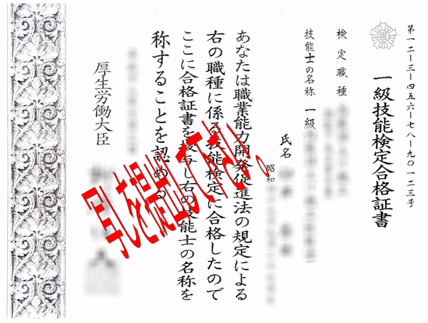

 |  |  | 住所 |  |  |  |  | 横須賀市○○町○丁目○番○号

 |  |  | 氏名 |  |  |  |  | ○○ ○○

 |  |  | 年 齢 |  |  |  |  | ○○ |  |  |  |  |  | 歳

 | 入 社 年 月

 |  |  |  |  |  | 平成12 | 年 | 4 |  | 月 |  | 入社

 | 資 格

 | 取 得 年 月 日 |  |  |  |  |  |  |  |  |  |  | 資 格 名 称

 | 1 平成１０年 ９月１５日 |  |  |  |  |  |  |  |  |  |  |  | 給水装置工事主任技術者 |  |  |  |  |  | № 00000

 | 2 平成１０年 ９月１５日 |  |  |  |  |  |  |  |  |  |  |  | 一級建築士 |  |  |  |  |  | 第000000号

 | 3 平成１６年１０月１５日 |  |  |  |  |  |  |  |  |  |  |  | 監理技術者資格者 |  |  |  |  |  | № 00000

 |  |  |  |  |  |  |  |  |  |  |  |  |  | ↑資格のコピーを提出をして下さい
 | 工 事 経 歴

 | 従 事 年 月 |  |  |  |  |  |  |  |  |  |  |  |  | 件 名 |  |  |  | 発 注 先

 | 1 | H | 18 | 年 | 5 | 月 |  | ～ | 19 | 年 | 3 | 月 |  | 市立○○小学校○○工事 |  |  |  | 横須賀市

 | 2 | H | 15 | 年 | 9 | 月 |  | ～ | 18 | 年 | 5 | 月 |  | ○○○○工事 |  |  |  | ㈱○○建設

 | 3 | H | 12 | 年 | 5 | 月 |  | ～ | 15 | 年 | 8 | 月 |  | ○○○○工事 |  |  |  | 神奈川県土地建物保全協会

 | 4 | H | 11 | 年 | 5 | 月 |  | ～ | 12 | 年 | 3 | 月 |  | 市立○○中学校○○工事 |  |  |  | 横須賀市

 | 5 | H | 8 | 年 | 4 | 月 |  | ～ | 11 | 年 | 2 | 月 |  | ○○○○工事 |  |  |  | 横浜市

